ER図
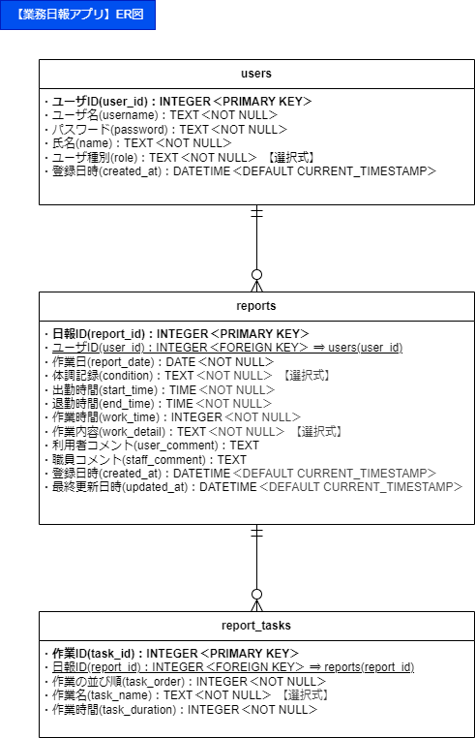

プロトタイプの作成
プロトタイプの作成
 | 1. プロトタイプの目的
 |  | ・実際の入力・画面操作の流れを確認するための簡易版アプリ
 |  | ・入力項目や画面遷移、制御ルールの動作検証を目的とする
 |  | ・今後の本実装（データ登録・セキュリティ対応等）に向けたたたき台

 | 2. 使用予定の技術
 |  | 種別 | 技術スタック
 |  | フロントエンド | HTML / CSS / JavaScript（もしくは簡易なReact）
 |  | バックエンド（簡易） | Python（Flask）またはNode.js（Express）
 |  | テンプレート | Jinja2（Flask使用時）
 |  | UI構成管理 | Bootstrap または Tailwind CSS
 |  | ※本件は「PC・スマホ両対応想定」なので、レスポンシブ対応で進めます。

 | 3. プロトタイプ対象画面と開発順
 |  | 画面ID | 画面名 | 対象 | 優先度 | 実装順
 |  | G1 | トップ画面（ログイン） | 全員 | 高 | ①
 |  | G2 | メニュー画面 | 全員 | 高 | ②
 |  | G3 | メイン画面（利用者用） | 利用者 | 高 | ③
 |  | G4 | 日報入力画面（利用者） | 利用者 | 高 | ④
 |  | G5 | 日報一覧画面（職員） | 職員 | 高 | ⑤
 |  | G6 | ログアウト画面 | 全員 | 中 | ⑥

 | 4. 実装スケルトン（例：G1 トップ画面）
<!-- G1. ログイン画面 -->
<form action="/login" method="POST">
<label for="username">ユーザーID</label>
<input type="text" name="username" required />
<label for="password">パスワード</label>
<input type="password" name="password" required />
<button type="submit">ログイン</button>
</form>

 | 5. ご相談事項
 |  | プロトタイプ実装の方向性をどうしますか？
 |  | A. Flask（簡易なサーバでテンプレート制御）
 |  | B. HTML/CSS/JSベースのスタティック画面のみ（機能なし）
 |  | C. React + 状態管理付きUI（しっかり作り込み）

 |  | 動作確認環境はどこに置きますか？
 |  | ローカル実行（ZIPで配布）
 |  | GitHub Pages（静的UIのみ対応）
 |  | PythonAnywhere/Renderなどの無料クラウド
 |  | Google Colab（Flask簡易サーバで体験可能）

 | 次ステップのためにご回答いただきたい内容
 | 1. プロトタイプの実装方法は「A」「B」「C」のどれが良いですか？
 | 2. ご自身で動作確認を希望する場合、どの環境をご希望ですか？
 | これらをご指示いただければ、まずはG1 トップ画面のプロトタイプ実装案から着手いたします。

